1.1
voltar à página inicial |  |  |  | 1 - CLAREZA DO CONTEÚDO
 | S | N | NA
 | x |  |  | 1.1 O sítio Web apresenta um resumo breve do seu propósito, visível sem se fazer scroll
 |  |  |  | Num primeiro vislumbre do sítio Web deve ser visível uma breve definição do seu propósito que dê a indicação ao utilizador de que sítio Web se trata e quais são as tarefas que se podem levar a efeito.

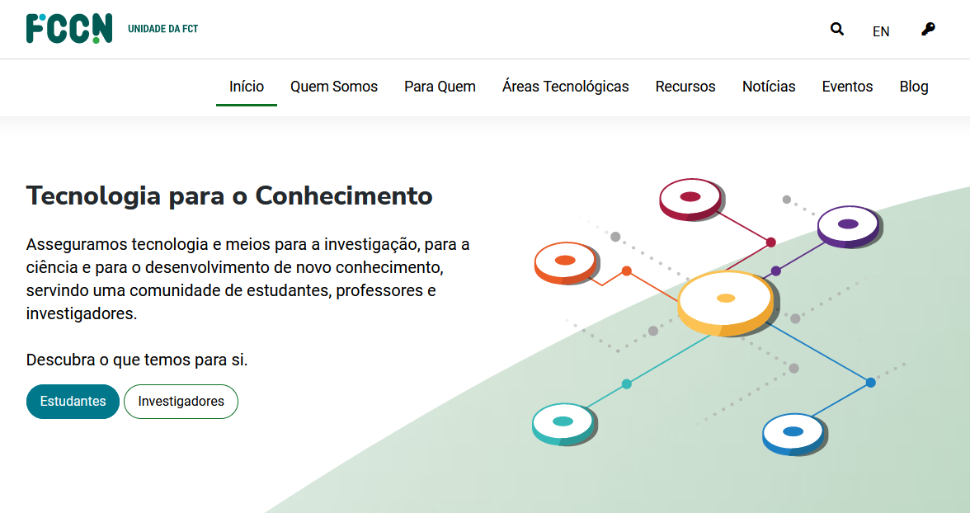
 | Listagem de evidências
 |  |  |  |  | Notas:
 |  |  |  |  | O resumo é apresentado dentro da semântica pretendida, sem recorrer ao "scroll" em qualquer dispositivo actual.

 | Notas de preenchimento:
 | - Coloque aqui imagens, printscreens ilustrativos, coloque sempre o endereço das páginas de onde retirar as imagens com exemplos ilustrativos.
 | - As imagens e as notas não estão limitadas aos campos a amarelo.
 | - Nas restantes folhas internas, estas instruções já não existem mas aplicam-se igualmente.

 | ANTES DE COMEÇAR APAGUE ESTE TEXTO. APAGUE TAMBÉM A IMAGEM COLOCADA NA ZONA AMARELA.

 | PODE INCLUSIVAMENTE RETIRAR O FUNDO AMARELO.

1.2
voltar à página inicial |  |  |  | 1 - CLAREZA DO CONTEÚDO
 | S | N | NA
 | x |  |  | 1.2 Os termos mais complexos têm uma definição agregada
 |  |  |  | Quando são usados termos complexos ou técnicos que não sejam de uso corrente, estes devem ter agregada uma definição. Todos os termos definidos desta forma devem fazer parte de um glossário disponível no sítio Web.

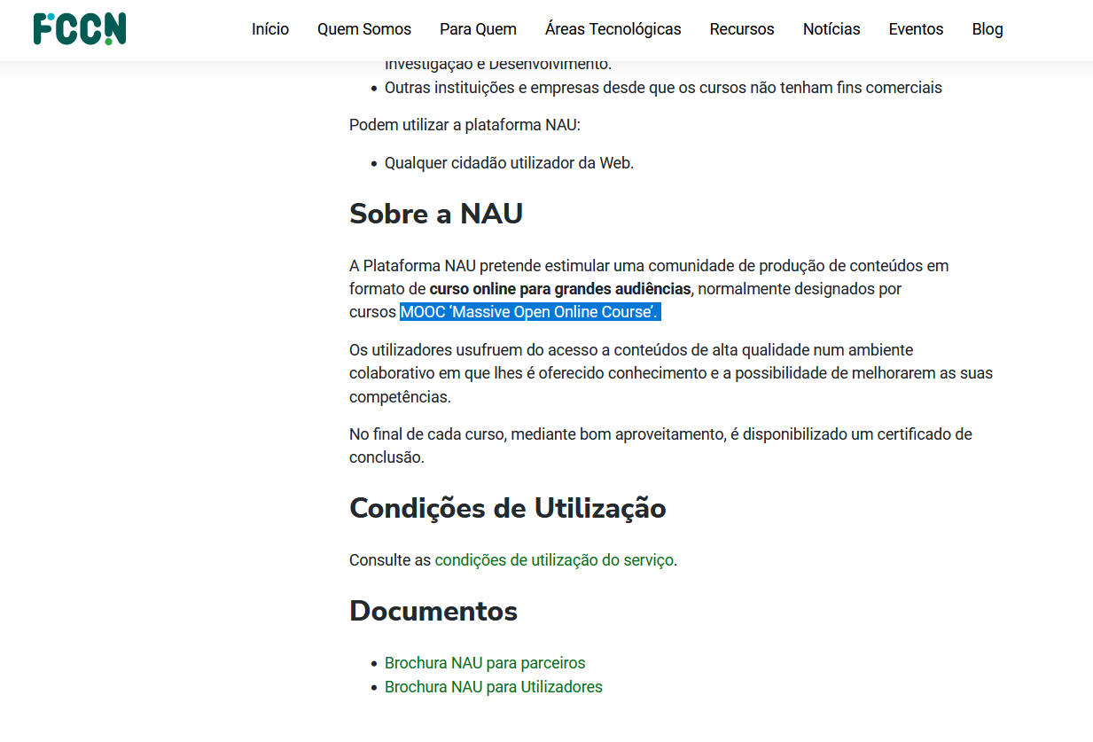
 | Listagem de evidências
 |  |  |  |  | Notas:
 |  |  |  |  | Implementado.

1.3
voltar à página inicial |  |  |  | 1 - CLAREZA DO CONTEÚDO
 | S | N | NA
 | x |  |  | 1.3 Cada bloco de conteúdo contém a sua data de atualização
 |  |  |  | Cada bloco de conteúdo isolado ou conjunto de blocos de conteúdo relacionado deverá ter a data da sua atualização associada, expressa num tamanho de letra 2 pontos abaixo ao do corpo do texto, com contraste mais reduzido mas nunca inferior a 4,5:1.

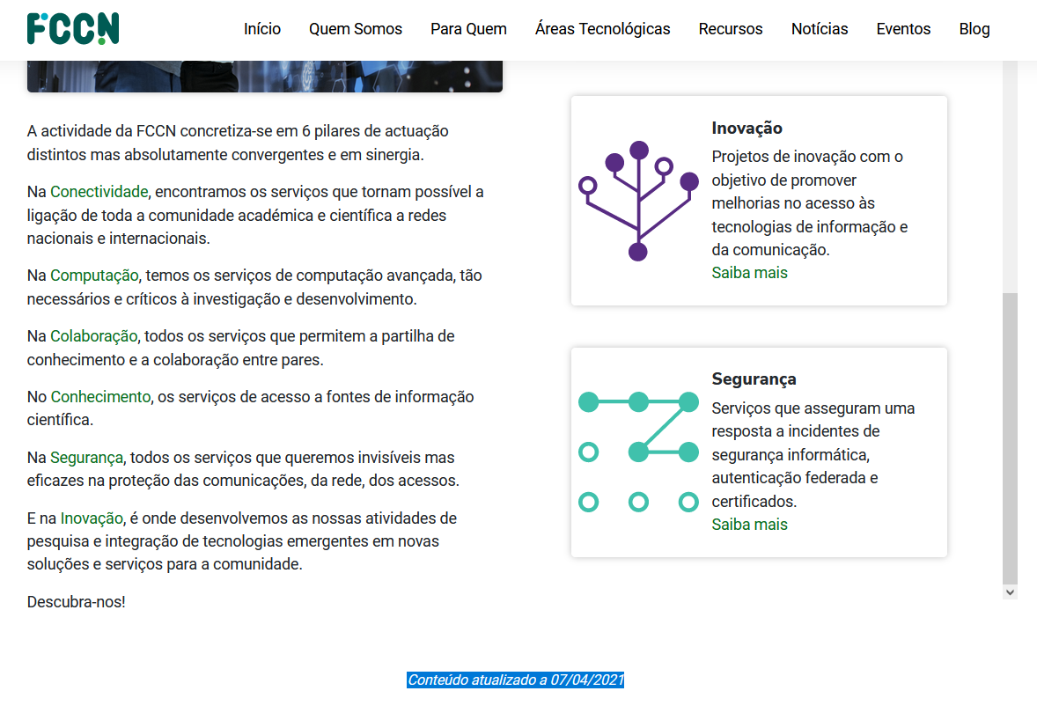
 | Listagem de evidências
 |  |  |  |  | Notas:
 |  |  |  |  | Implementado no final de cada página.

1.4
voltar à página inicial |  |  |  | 1 - CLAREZA DO CONTEÚDO
 | S | N | NA
 | x |  |  | 1.4 A informação sobre a entidade responsável pelo conteúdo está em todas as páginas
 |  |  |  | A identificação da entidade responsável pelos conteúdos produzidos, incluindo uma hiperligação para a página de contactos deverá constar do rodapé de todas as páginas.

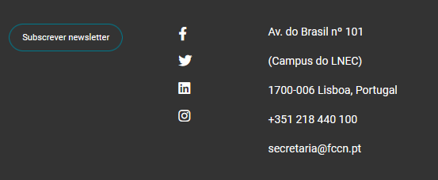
 | Listagem de evidências
 |  |  |  |  | Notas:
 |  |  |  |  | Implementado no rodapé de todas as páginas.

2.3
voltar à página inicial |  |  |  | 2 - USABILIDADE DO CONTEÚDO
 | S | N | NA
 | x |  |  | 2.3 Blocos e linhas de texto com largura não superior a 100 caracteres
 |  |  |  | Para manter o conforto de leitura, os blocos ou linhas de texto não deverão ter mais de 100 caracteres de largura. Os 80 caracteres correspondem à dimensão que se apresenta nos estudos como a mais confortável para os utilizadores.

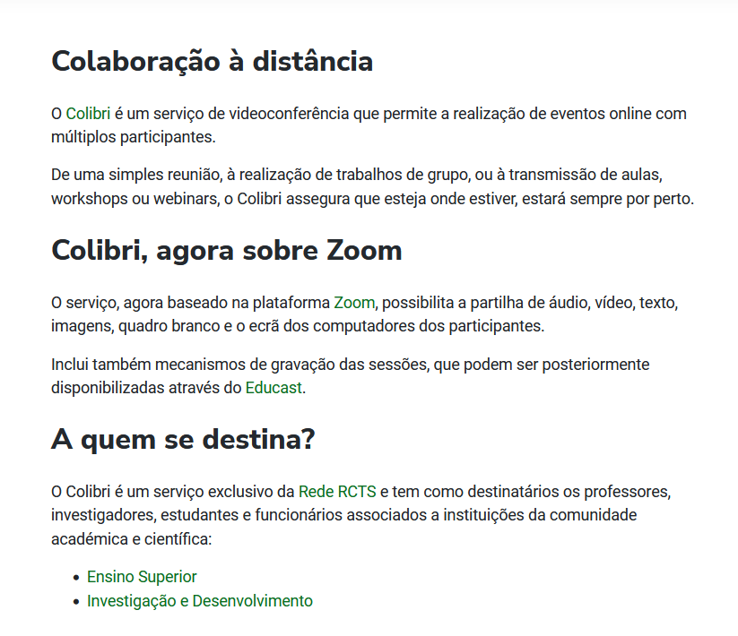
 | Listagem de evidências
 |  |  |  |  | Notas:
 |  |  |  |  | Implementado. Segue um exemplo de uma "mancha" de parágrafos.

4.1
voltar à página inicial |  |  |  | 4 - ESTRUTURA DA INFORMAÇÃO
 | S | N | NA
 | x |  |  | 4.1 Os documentos longos têm um índice no topo com hiperligações internas para o mesmo
 |  |  |  | Os documentos com mais de três ecrãs de altura deverão ter a hierarquia de cabeçalhos espelhada num índice no topo da página com hiperligações internas para as respetivas secções e subsecções.

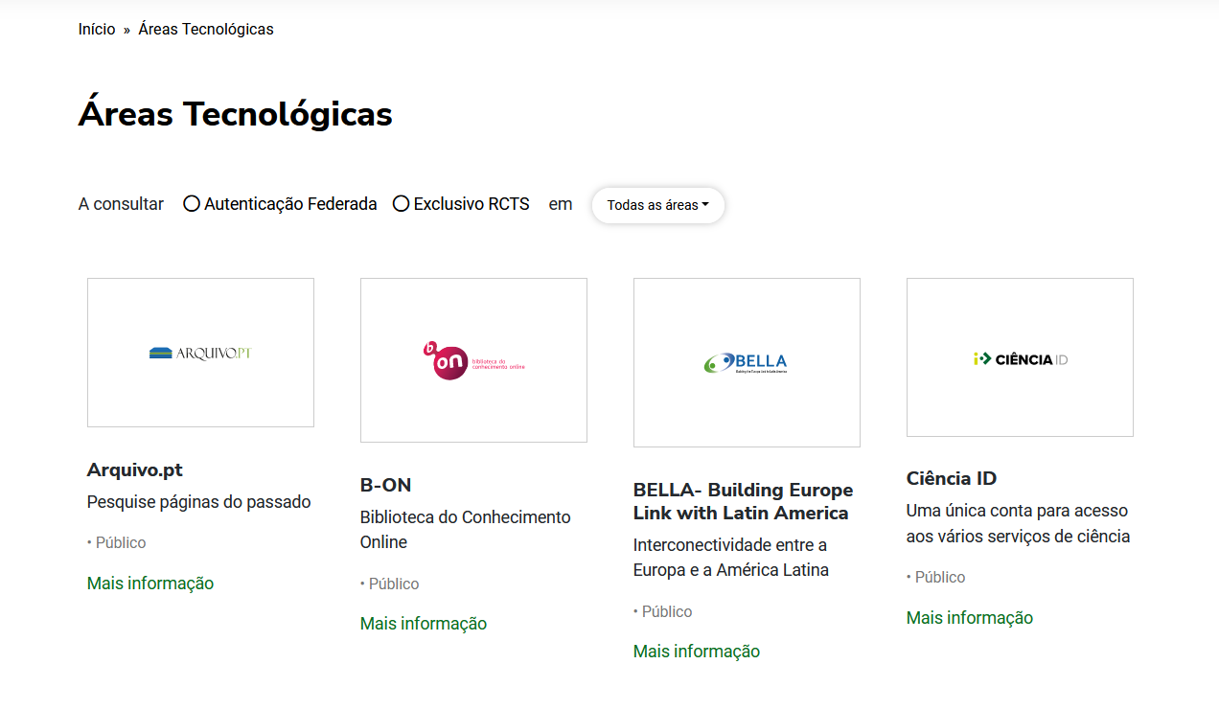
 | Listagem de evidências
 |  |  |  |  | Notas:
 |  |  |  |  | Implementado.

4.2
voltar à página inicial |  |  |  | 4 - ESTRUTURA DA INFORMAÇÃO
 | S | N | NA
 | x |  |  | 4.2 O layout do sítio Web é adaptável a plataformas móveis sem necessidade de efetuar varrimento horizontal
 |  |  |  | O layout do sítio Web deve ser adaptável aos tamanhos mais comuns de visualização, adaptando-se a várias larguras de ecrã sem que surjam barras de varrimento horizontais.

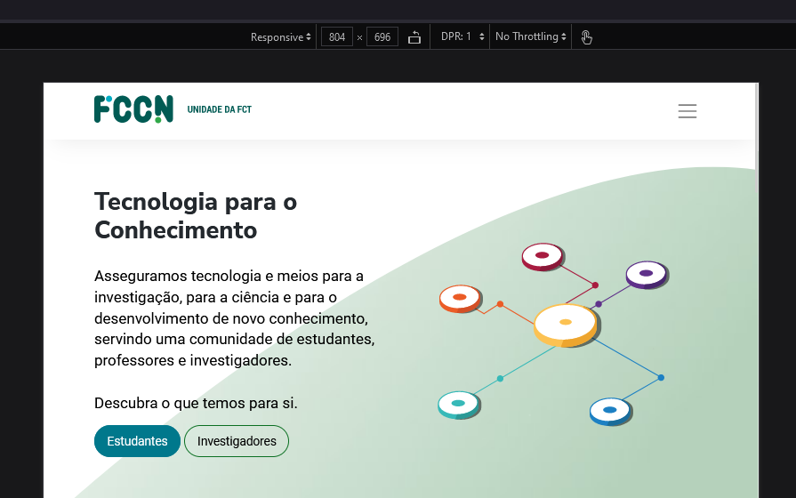
 | Listagem de evidências
 |  |  |  |  | Notas:
 |  |  |  |  | Implementado. O site é "full responsive".

5.3
voltar à página inicial |  |  |  | 5 - ELEMENTOS INTERATIVOS
 | S | N | NA
 | x |  |  | 5.3 Há apenas um botão de ação principal por página e o mesmo encontra-se destacado
 |  |  |  | Deve existir apenas um botão de ação principal por página e o mesmo deve apresentar-se numa cor contrastante. Todos os outros botões devem ser considerados como secundários.

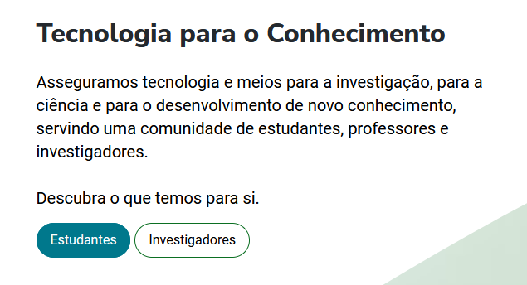
 | Listagem de evidências
 |  |  |  |  | Notas:
 |  |  |  |  | Implementado.

